Worksheet
 | Alklima B.V.
 | Van Hennaertweg 29
 | 2952 CA Alblasserdam
 | NEDERLAND
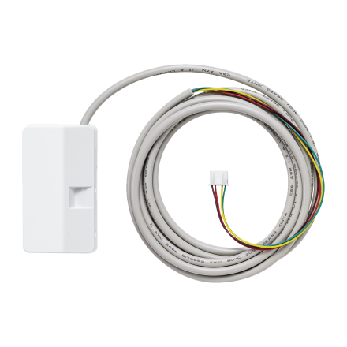
Code | MAC-597 IF-E
Product | Wi-Fi interface tbv MELCloud Home App

Afmetingen & aansluitingen
Naam |  | Waarde | Eenheid
Afmetingen (HxBxD) |  | 73.5 × 41.5 × 18.5 | mm

Overige gegevens
Naam |  | Waarde | Eenheid
Type toebehoren/onderdelen |  | Interfaceadapter
Toebehoren |  | Ja

